상품제안서
민속부채(엽선알태극) | 상품코드: S17464

 |  |  |  |  |  | 02-713-8555 | www.synergygift.co.kr
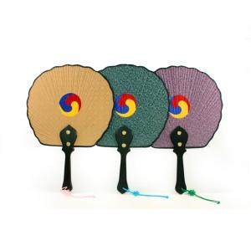

【상세/제작정보】 | 최소주문수량 100개 이하의 소량 주문은 3만원의 인쇄비용이 청구됩니다.

【인쇄/포장옵션】 | 실크 / 포장지포장

【공급단가】 | 수량 | 100~ | 500~ | 1,000~ | 3,000~
*VAT별도 | 단가 | 4,460원 | 4,290원 | 4,130원 | 3,960원

【상품 URL】 | https://www.synergygift.co.kr:443/src/goods_detail.php?gdno=50

